Sheet1
编号 |  | 需要的个数 | 限制条件 | 条件说明
预留字段 | rewardType
index | type | count | addition
sk | s | s | s
int | int | int | intList2
1 | 6 | 1 | {{1,2012,2012}} | 兑换刑天-1-狼人
2 | 6 | 1 | {{1,2008,2008}} | 兑换刑天-2-科学怪人
3 | 6 | 1 | {{1,3000,3000}} | 兑换刑天-3-大恶魔
4 | 6 | 1 | {{1,2009,2009}} | 兑换灵魂收割者-1-娜迦
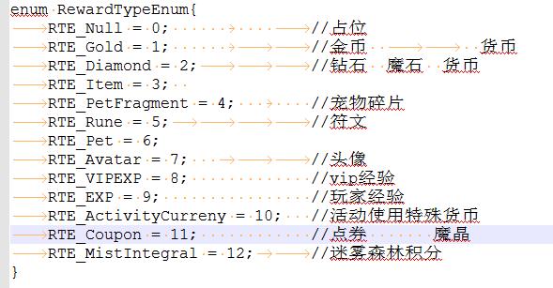
5 | 6 | 1 | {{1,2011,2011}} | 兑换灵魂收割者-2-猫又
6 | 6 | 1 | {{1,3010,3010}} | 兑换灵魂收割者-3-暗夜少女
7 | 6 | 1 | {{1,2004,2004}} | 兑换霜巨人-1-沙罗曼蛇
8 | 6 | 1 | {{1,2005,2005}} | 兑换霜巨人-2-石化蜥蜴
9 | 6 | 1 | {{1,3012,3012}} | 兑换霜巨人-3-金刚
10 | 6 | 1 | {{1,2017,2017}} | 兑换西王母-1-皮克西
11 | 6 | 1 | {{1,2010,2010}} | 兑换西王母-2-姑获鸟
12 | 6 | 1 | {{1,3009,3009}} | 兑换西王母-3-辉光

